報價單 - 繪圖
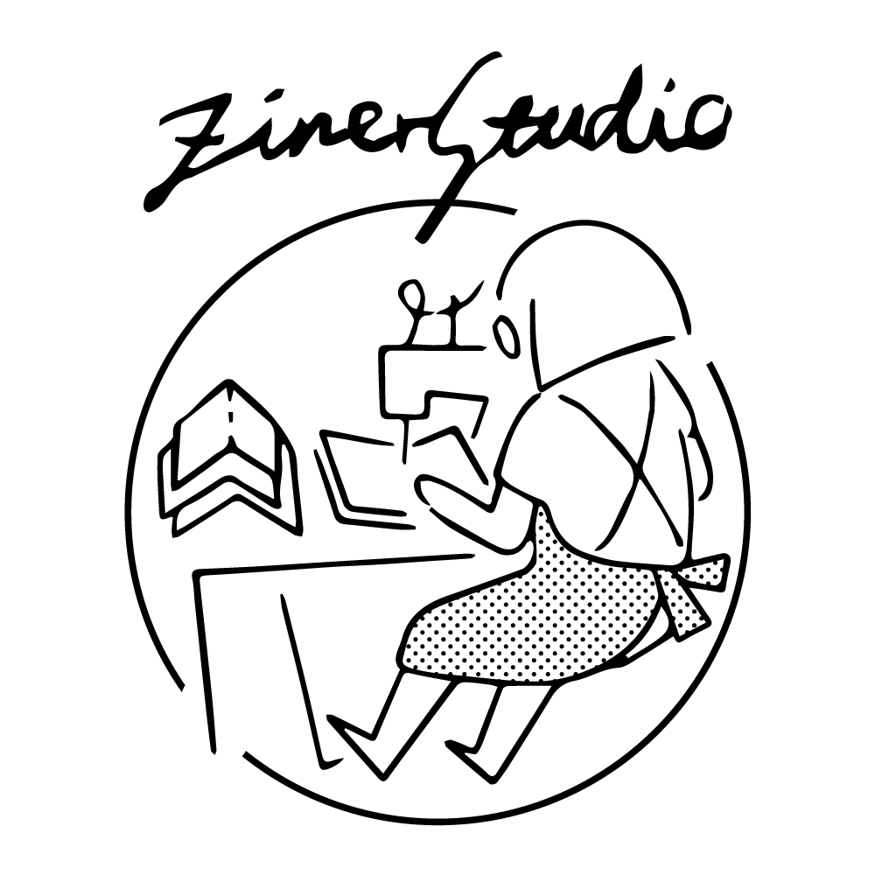

INVOICE 報價單

備註

本報價不含稅無發票 有需發票會另開請款單

